상품제안서
파이롯트 뉴아크로볼 볼펜 0.7 | 상품코드: S38639

 |  |  |  |  |  |  | 02-713-8555 | www.synergygift.co.kr
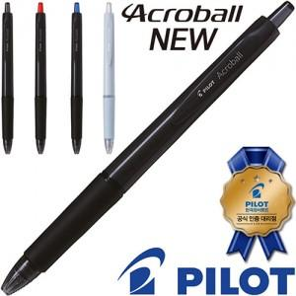

【상세/제작정보】 | <p><span style="font-size: 14pt;">※ 운임비 별도 발생 됩니다.</span></p>

【인쇄/포장옵션】 | 실크 / OPP(비닐)

【공급단가】 | 수량 | 300~ | 1,000~ | 5,000~ | 10,000~ | 30,000~
*VAT별도 | 단가 | 630원 | 580원 | 535원 | 525원 | 520원

【상품 URL】 | https://www.synergygift.co.kr:443/src/goods_detail.php?gdno=38639

